电路原路接口定义
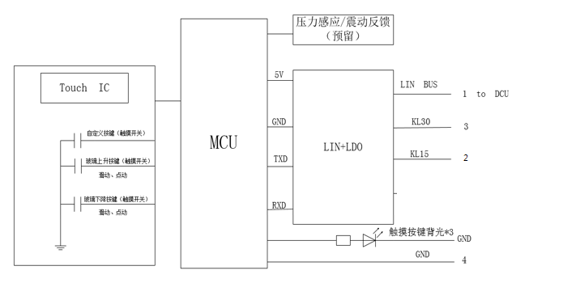
一、测试工具
上位机、万用表

二、硬件接线
C40-3774010 玻璃升降主开关总成
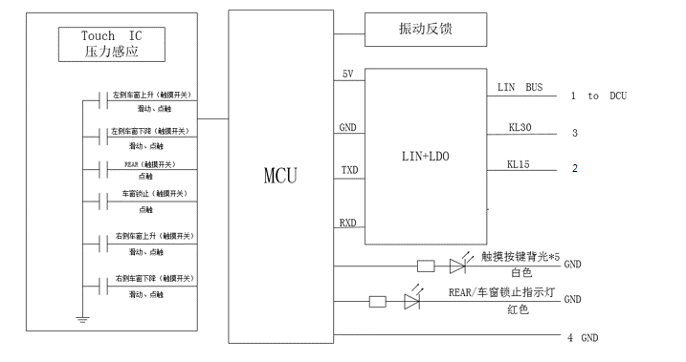

C40-3774020/030/040 玻璃升降副开关总成/左后玻璃升降开关总成/右后玻璃升降开关总成

